台茶17號
茶芽個別調查細項-機械採收後調查
調查日期： | 2019-06-24
品種： | 台茶17號 | 修剪高度： |  | 58cm
地點： | 3-2、3-3
茶季： | 第三水
重複數 | 茶芽長(cm) (心芽頂至機採點) | 葉片數 (不含心芽) | 平均節間長 | 開面 | 百芽重 (g) (茶芽數至少取樣100個)
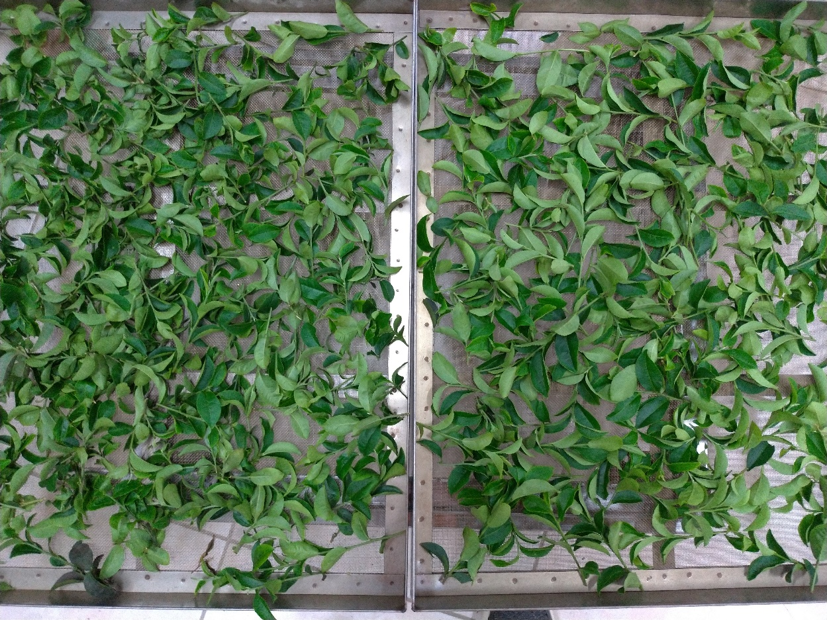
1 | 9.8 | 8 | 1.2 | 1 | 107.5 | 茶菁3 | 下圖左為茶菁2；圖右為茶菁3
2 | 4.2 | 4 | 1.1 | 1
3 | 10.8 | 7 | 1.5 | 0
4 | 5.6 | 5 | 1.1 | 1
5 | 7.5 | 5 | 1.5 | 1
6 | 6.5 | 5 | 1.3 | 1
7 | 5.9 | 5 | 1.2 | 1
8 | 4.4 | 8 | 0.6 | 1
9 | 10.9 | 6 | 1.8 | 0
10 | 6.9 | 5 | 1.4 | 1
 | 7.3 | 5.8 | 1.3 | 0.8
11 | 3.3 | 5 | 0.7 | 1 | 105 | 茶菁1
12 | 7.7 | 5 | 1.5 | 0
13 | 9.5 | 8 | 1.2 | 0
14 | 1.1 | 2 | 0.6 | 1
15 | 8.7 | 7 | 1.2 | 0
16 | 6.7 | 5 | 1.3 | 0
17 | 4.6 | 4 | 1.2 | 1
18 | 12.1 | 7 | 1.7 | 0
19 | 4.6 | 4 | 1.2 | 1
20 | 2.2 | 3 | 0.7 | 1
 | 6.1 | 5.0 | 1.1 | 0.5
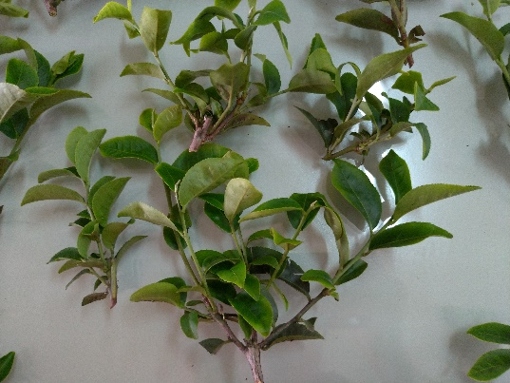
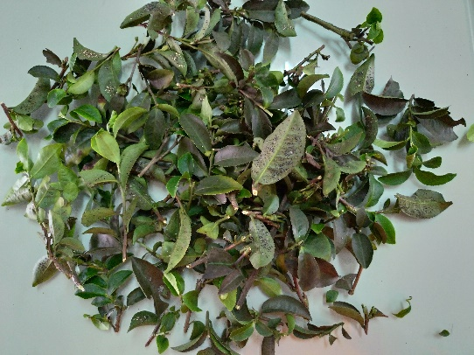
21 | 7.4 | 6 | 1.2 | 1 | 84.3 | 茶菁2
22 | 6.6 | 7 | 0.9 | 0
23 | 10.0 | 7 | 1.4 | 1 |  | 葉片明顯偏小
24 | 5.7 | 7 | 0.8 | 1 |  | 葉背刺粉蝨多
25 | 8.8 | 7 | 1.3 | 0
26 | 3.0 | 4 | 0.8 | 1
27 | 4.1 | 5 | 0.8 | 1
28 | 5.0 | 5 | 1.0 | 1
29 | 1.1 | 3 | 0.4 | 1
30 | 4.7 | 5 | 0.9 | 1
 | 5.6 | 5.6 | 1.0 | 0.8

